Resumen de Ponderaciones
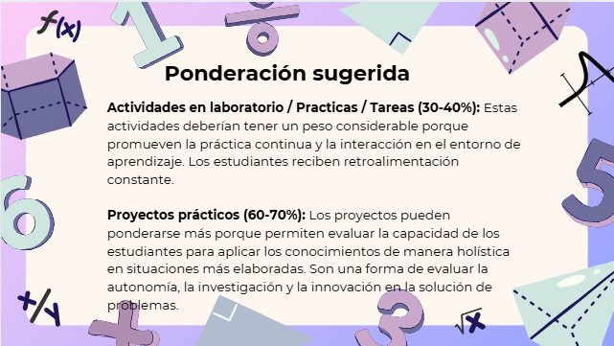
Curso | 970 - Redes de Computadoras 1
Ponderacion
Actividades en Clase | Semana 1 | Semana 2 | Semana 3 | Semana 4 | Semana 5 | Semana 6 | Semana 7 | Semana 8 | Semana 9 | Semana 10 | Semana 11 | Total
 | 0.5 | 0.5 | 0.5 | 0.5 | 3 | 0.5 | 0.5 | 0.5 | 0.5 | 3 | 1 | 11
Proyectos |  |  |  |  |  |  |  |  |  |  |  | 58
Practicas |  |  |  |  |  |  |  |  |  |  |  | 10
Tareas |  |  |  |  |  |  |  |  |  |  |  | 11
Examen Final |  |  |  |  |  |  |  |  |  |  |  | 10
Total |  |  |  |  |  |  |  |  |  |  |  | 100

Tiempo de Auto Aprendizaje

Proyectos |  |  |  |  |  |  |  |  |  |  |  | 60
Practicas |  |  |  |  |  |  |  |  |  |  |  | 12
Tareas |  |  |  |  |  |  |  |  |  |  |  | 39
Total |  |  |  |  |  |  |  |  |  |  |  | 111

